2025
顔 写 真

願 書 |  | 年 月 日
ふりがな |  | 援助金受取口座届出書
氏名 | （満 歳） | 貴財団から給付いただく援助金は次の銀行口座にお振込みくださいますようお願いいたします。
ふりがな |  | 記
住所 | ※東京都以降の23区から住所をご記入ください。 | 銀行名
必須
 | 〒 |  |  | 銀行 |  | 本店
※以下該当する場合チェック
 | 区 |  |  | 信用金庫 |  | 支店
選考結果書類送付NG
電話番号 |  |  |  | 信用組合 |  | 営業部
メールアドレス | ※文字がわかるようにご記入してください。 |  | 銀行コード（ ） |  | 支店コード( ）
現在DV保護中
離婚調停中
 |  | 口座種別 | 普通 ・ 当座 ・ その他（ ）

最 終 学 歴
年 月 |  | 口座番号 | NO.
最 終 職 歴
年 月
 |  | 口座名義名 (フリガナ)
対象の子供の氏名① | ふりがな
 | 戸籍（親権）ない場合チェック 西暦 年 月 日生（満 歳） 男 ・ 女
対象の子供の氏名② | ふりがな
 | 戸籍（親権）ない場合チェック 西暦 年 月 日生（満 歳） 男 ・ 女 | 合計所得
※課税証明書(非課税証明書)記載の合計所得を記入して下さい。
対象の子供の氏名③ | ふりがな
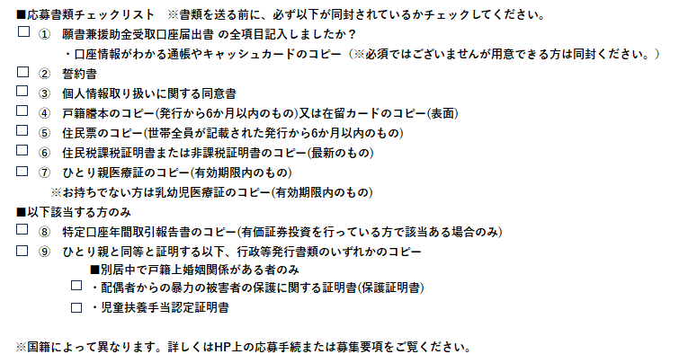
 | 戸籍（親権）ない場合チェック 西暦 年 月 日生（満 歳） 男 ・ 女
※対象の子供のみ上記の欄に記入し、必要な場合は以下の空白もご使用ください。

援助金用途 | 食育 保育 文教 その他教育に付随するもの
志 望 動 機
受付番号

